Overview
Process Risk Assesment

Project Name
Language: | Deutsch

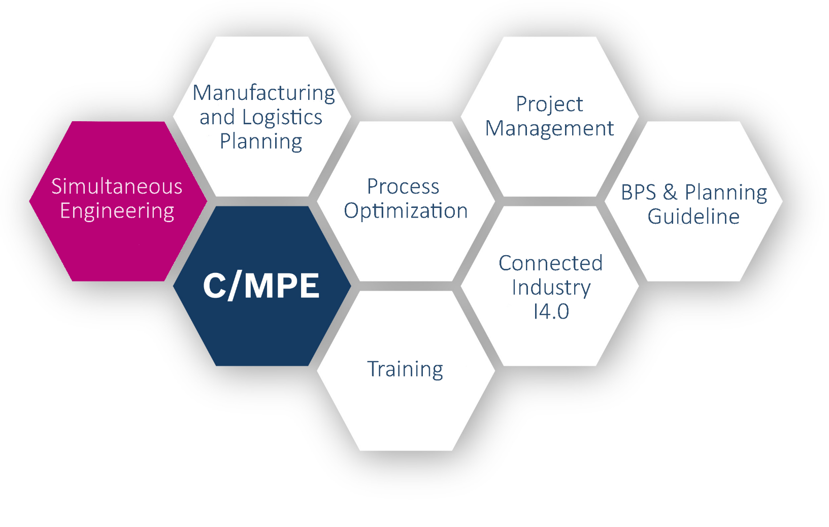

 |  | Process Risk Assesment

 |  | C/MPE Simultaneous Engineering

 |  | Autor: | FIXED-TERM Kodihalli Basavarajappa Ranjith (C/MPE)
 |  | Letztes Update: | 14.09.2017 (15:01)

V3.0

Process evaluation sheet
Op
Project Name
Process Risk Assesment
 |  |  |  |  | Anzahl der Prozesse | 40

1 | Prozess |  | Benennung | laser dicing | dispensing | process 3 | process 4 | process 5 | process 6 | process 7 | process 8 | process 9 | process 10 | process 11 | process 12 | process 13 | process 14 | process 15 | process 16 | process 17 | process 18 | process 19 | process 20 | process 21 | process 22 | process 23 | process 24 | process 25 | process 26 | process 27 | process 28 | process 29 | process 30 | process 31 | process 32 | process 33 | process 34 | process 35 | process 36 | process 37 | process 38 | process 39 | process 40
2 |  |  | Prozess No. | 1 | 2 | 3 | 4 | 5 | 6 | 7 | 8 | 9 | 10 | 11 | 12 | 13 | 14 | 15 | 16 | 17 | 18 | 19 | 20 | 21 | 22 | 23 | 24 | 25 | 26 | 27 | 28 | 29 | 30 | 31 | 32 | 33 | 34 | 35 | 36 | 37 | 38 | 39 | 40
3 |  |  | graph. Darstellung
4 |  |  | Beschreibung technische Details (Eingänge, Ausgänge, Qualitätsanforderung mit Sollwert, Toleranz, Zykluszeit usw.) | Input: MEMS-wafer with 3200 chips and functional layers. Dicing Line-Structure: dielectric layer (SiN, SiO2) with 8µm thickness, rest of VKI-impregnation Output: separation rate of chips: 100% meandering + chip-out < 25µm free of particle generation cyle time per wafer ≤ 6min | Input: functional paste HS Skeleton with Viscosity 10-30cP and ∅50nm Pt + ∅50nm YSZ particles, density 0,886mg/µL MEMS-wafer with 3200 chips/dispensing postions Output: dispensing volume: 0,447µL pro chip (1x1mm) coverage pro chip: 100% repeatability, Cpk ≥ 1,67 cycle time per wafer ≤ 4min automatic loading + automatic wafer alignment
5 | Verfügbarkeit |  | Verfügbarkeit in Musterfertigung | 2 | 3
6 |  |  | Verfügbarkeit in Serienfertigung | 1 | 2 | 3 |  |  |  |  |  |  |  |  |  |  |  |  | 3 | 3 | 3 | 3 | 3 | 3 | 3 | 3 | 3 | 3 | 3 | 3 | 3 | 3 | 3 | 3 | 3 | 3 | 3 | 3 | 3 | 3 | 3 | 3 | 3
7 | Bewertung neuer Prozesse |  | Bekanntheitsgrad der neuen Prozesse | 1 | 2 | n.a. | 0 | 0 | 0 | 0 | 0 | 0 | 0 | 0 | 0 | 0 | 0 | 0 | n.a. | n.a. | n.a. | n.a. | n.a. | n.a. | n.a. | n.a. | n.a. | n.a. | n.a. | n.a. | n.a. | n.a. | n.a. | n.a. | n.a. | n.a. | n.a. | n.a. | n.a. | n.a. | n.a. | n.a. | n.a.
8 | Serienreife existierender Prozesse | Prozessqualität/-fähigkeit | bewährte Prozess | n.a. | 3 | 0 | 0 | 0 | 0 | 0 | 0 | 0 | 0 | 0 | 0 | 0 | 0 | 0 | 0 | 0 | 0 | 0 | 0 | 0 | 0 | 0 | 0 | 0 | 0 | 0 | 0 | 0 | 0 | 0 | 0 | 0 | 0 | 0 | 0 | 0 | 0 | 0 | 0
9 |  |  | schlanke Prozess | n.a. | 3 | 0 | 0 | 0 | 0 | 0 | 0 | 0 | 0 | 0 | 0 | 0 | 0 | 0 | 0 | 0 | 0 | 0 | 0 | 0 | 0 | 0 | 0 | 0 | 0 | 0 | 0 | 0 | 0 | 0 | 0 | 0 | 0 | 0 | 0 | 0 | 0 | 0 | 0
10 |  |  | robuste Design | n.a. | 3 | 0 | 0 | 0 | 0 | 0 | 0 | 0 | 0 | 0 | 0 | 0 | 0 | 0 | 0 | 0 | 0 | 0 | 0 | 0 | 0 | 0 | 0 | 0 | 0 | 0 | 0 | 0 | 0 | 0 | 0 | 0 | 0 | 0 | 0 | 0 | 0 | 0 | 0
11 |  |  | Sauberkeitsrisiko | n.a. | 3 | 0 | 0 | 0 | 0 | 0 | 0 | 0 | 0 | 0 | 0 | 0 | 0 | 0 | 0 | 0 | 0 | 0 | 0 | 0 | 0 | 0 | 0 | 0 | 0 | 0 | 0 | 0 | 0 | 0 | 0 | 0 | 0 | 0 | 0 | 0 | 0 | 0 | 0
12 |  | Prozesszeit | Zykluszeit ≤ Kundentakt | n.a. | 3 | 0 | 0 | 0 | 0 | 0 | 0 | 0 | 0 | 0 | 0 | 0 | 0 | 0 | 0 | 0 | 0 | 0 | 0 | 0 | 0 | 0 | 0 | 0 | 0 | 0 | 0 | 0 | 0 | 0 | 0 | 0 | 0 | 0 | 0 | 0 | 0 | 0 | 0
13 |  | sonstige | Prozessergonomie | n.a. | 3 | 0 | 0 | 0 | 0 | 0 | 0 | 0 | 0 | 0 | 0 | 0 | 0 | 0 | 0 | 0 | 0 | 0 | 0 | 0 | 0 | 0 | 0 | 0 | 0 | 0 | 0 | 0 | 0 | 0 | 0 | 0 | 0 | 0 | 0 | 0 | 0 | 0 | 0
14 |  |  | IPN Fähigkeit | n.a. | 3 | 0 | 0 | 0 | 0 | 0 | 0 | 0 | 0 | 0 | 0 | 0 | 0 | 0 | 0 | 0 | 0 | 0 | 0 | 0 | 0 | 0 | 0 | 0 | 0 | 0 | 0 | 0 | 0 | 0 | 0 | 0 | 0 | 0 | 0 | 0 | 0 | 0 | 0
15 | Beschreibung Risiken |  | qualitative Beschreibung Risiko | thick dielectric layer limited penetration of laser through material crosssection and caused strong meandering and chip-out. rest of VKI-impregnation on dicing line could have affected separation rate negatively (<20%) | thick dielectric layer limited penetration of laser through material crosssection and caused strong meandering and chip-out. rest of VKI-impregnation on dicing line could have affected separation rate negatively (<20%)
16 | Prozessentwicklung |  | Inhalt / Ideen | Laser Dicing Process: test process parameter with higher performance laser test straight line cutting pattern Wafer Design Optimization: reduction of dielectric layer thickness | Laser Dicing Process: test process parameter with higher performance laser test straight line cutting pattern Wafer Design Optimization: reduction of dielectric layer thickness
17 |  |  | potentieller Partner | Accretech, Disco for Dicing RtP for Wafer Design Optimization | Accretech, Disco for Dicing RtP for Wafer Design Optimization
18 |  |  | Zeitaufwand [MM] | 8 | 8
19 |  |  | benötigte Kapazität | tbd. | tbd.
20 |  |  | Kostenaufwand [T€] | 10 | 10
21 |  |  | Zeit bis C-Muster / QG2 [Monate] | 6 | 6
22 |  |  | Zeit bis D-Muster [Monate] | 12 | 12
23 |  |  | KnowHow Verfügbarkeit | 3 | 3
24 |  |  | Budgeteinhaltung | 3 | 3
25 |  |  | Termineinhaltung | 2 | 3 | 2
26 | Übersicht Gesamtrisiko |  | Reifegrad für Musterphase | 2 | 3
27 |  |  | Prozessreifegrad Serie | 1 | 2.6666666667 | 3 |  |  |  |  |  |  |  |  |  |  |  |  | 3 | 3 | 3 | 3 | 3 | 3 | 3 | 3 | 3 | 3 | 3 | 3 | 3 | 3 | 3 | 3 | 3 | 3 | 3 | 3 | 3 | 3 | 3 | 3 | 3
28 |  |  | Reifegrad Prozessentwicklung | 2 | 3
FIXED-TERM Widmann Nico (C/MPE) | 10.11.2017 (16:21) | \\FE02FS22.de.bosch.com\CMPE_Praktikanten$\Widmann\Tool_Optimization\001_In_Progress\Process Risk Assessment\20171108_Update PRA_V1.6.xlsm
29 | Anzahl kritischer Prozesse in Musterphase | 1
30 | Anzahl kritischer Prozesse in Serie | 1

risk diagram
Op
Project name
Process Risk Assesment
 | 1 |  | 2 |  | 3 |  | 4 |  | 5 |  | 6 |  | 7 |  | 8 |  | 9 |  | 10 |  | 11 |  | 12
1 | 2 | 2.6666666667 | 3 | 3 | 0 |  | 0 |  | 0 |  | 0 |  | 0 |  | 0 |  | 0 |  | 0 |  | 0 |  | 0

high risk (low maturity degree of current series process and/or low maturity degree of process development)
middle risk (middle maturity degree of current series process and/or middle maturity degree of process development)
low risk (high maturity degree of current series process and/or high maturity degree of process development)

